Sheet1
1 | Dasar Logika Pemrograman Komputer | Abdul Kadir | Pemprograman | Elex Media Computindo | 2017-12-29 | 344 | 4 | 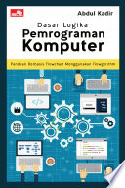 gambar.jpg

